Teoría
1
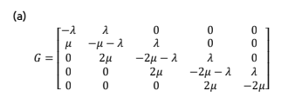
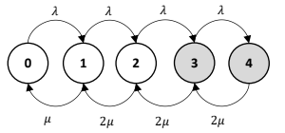

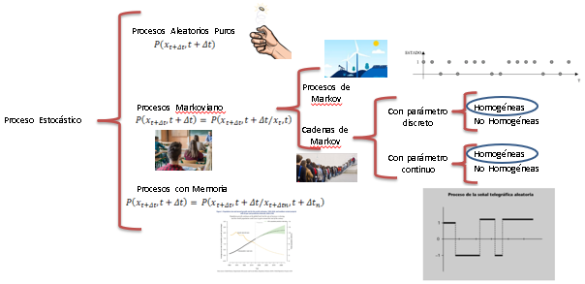
2

3 | Explicar diferencias entre J. Cooperativos y no cooperativos
4 | Explicar Matriz de Transiciones en MIP

P1
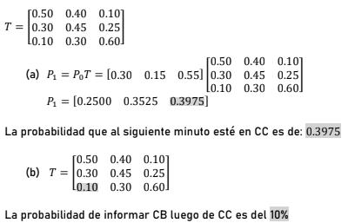

P2
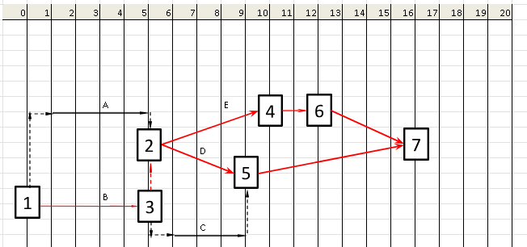
Tarea | ti | Prec | FeTa | Fete | Mf
A | 5 |  | 5 | 0 | 1
B | 4 |  | 5 | 0 | 0
C | 3 | B | 9 | 5 | 1
D | 4 | A-B | 9 | 5 | 0
E | 5 | A-B | 10 | 5 | 0
F | 1 | C-D | 12 | 9 | 2
G | 2 | E | 12 | 10 | 0
H | 7 | C-D | 16 | 9 | 0
I | 4 | F-G | 16 | 12 | 0

